信用交易
融资融券市场交易数据统计(2023-08-22)

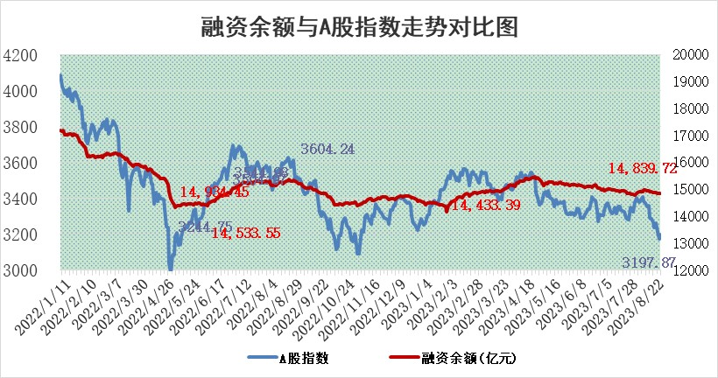
标的证券 | 融资融券余额（亿元） | 融资余额（亿元） | 融券余额（亿元） | 融资买入额（亿元） | 融资融券规模变化（亿元） | 融资余额增幅(‰) | 融券余额增幅(%)
统计数据 | 15,733.87 | 14,839.72 | 891.96 | 539.78 | 16.63 | 0.10 | 1.72

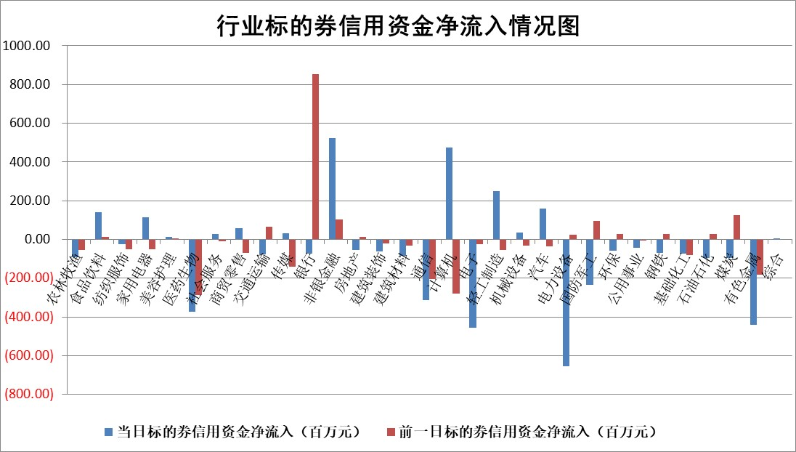

 |  |  |  |  |  |  |  | 2

标的基金代码 | 标的基金简称 | 融资余额/市值(%) | 融资余额增幅(%) | 融资买入额/成交金额(%) | （融资余额净增额-融券余额净增额）/市值(‱) | 融券余额降幅(%) | ABS[（融资余额净增额-融券余额净增额）/市值净增额-1](%)
159902 | 华夏中小板ETF | 0.00 | 0.00 | 0.00 | 0.00 | 0.00 | 100.00
159915 | 易方达创业板ETF | 2.80 | 12.45 | 816841.45 | 30.99 | -1.25 | 79.55
159919 | 嘉实沪深300ETF | 3.81 | 0.49 | 3.29 | 3.52 | 38.80 | 98.30
159920 | 华夏恒生ETF | 70.09 | -0.01 | 5.34 | -0.59 | -0.94 | 100.63
159922 | 嘉实中证500ETF | 0.75 | -47.08 | 2168.91 | -68.05 | -0.89 | 82.18
159925 | 南方沪深300ETF | 0.03 | 3.24 | 0.04 | 0.10 | 0.00 | 99.85
159928 | 消费ETF | 1.09 | 0.11 | 2.35 | 1.21 | 8.94 | 110.76
159934 | 易方达黄金ETF | 307.68 | -0.12 | 16.66 | -36.30 | 0.00 | 349.62
159939 | 全指信息技术ETF | 0.70 | 0.01 | 15.48 | -0.15 | -2.06 | 100.08
159940 | 全指金融地产ETF | 0.09 | 5.73 | 0.03 | 0.50 | 0.00 | 99.60
159995 | 半导体芯片ETF | 2.88 | -0.44 | 129.89 | -1.56 | -2.39 | 101.12
159997 | 天弘中证电子ETF | 1.57 | -0.15 | 0.70 | -0.58 | -2.35 | 100.39
159998 | 天弘中证计算机主题ETF | 0.48 | 5.64 | 0.05 | 0.70 | -3.97 | 99.86
510050 | 华夏上证50ETF | 8.89 | 0.74 | 285.41 | 4.80 | -25.86 | 93.87
510180 | 华安上证180ETF | 0.49 | -0.17 | 3.00 | -0.18 | -30.99 | 100.19
510880 | 华泰柏瑞红利ETF | 0.34 | -12.88 | 2.06 | -4.95 | 4.00 | 104.97
510900 | 易方达恒生H股ETF | 94.75 | -0.13 | 6.24 | -12.67 | 0.00 | 114.06
511010 | 5年期国债ETF | 9.26 | 0.00 | 0.05 | -0.02 | 0.00 | 99.59
511380 | 可转债及可交换债券ETF | 6.04 | 0.95 | 1.70 | 5.66 | 0.00 | 98.03
512000 | 全指证券ETF | 6.48 | -0.82 | 16.82 | -6.67 | -2.36 | 107.35
512010 | 沪深300医药卫生ETF | 4.91 | 1.42 | 61.11 | 6.20 | -4.70 | 63.11
512070 | 沪深300非银ETF | 2.16 | 0.68 | 122.66 | 1.40 | -0.47 | 92.35
512400 | 南方中证申万有色金属ETF | 1.25 | -1.49 | 0.38 | 1.02 | 14.19 | 96.91
512580 | 广发中证环保产业ETF | 1.27 | 10.47 | 0.46 | 12.08 | 1.41 | 111.15
512660 | 国泰中证军工ETF | 3.34 | 1.81 | 15.21 | 4.73 | -3.82 | 97.63
512800 | 华宝中证银行ETF | 15.66 | -0.18 | 0.63 | -3.60 | -1.92 | 103.47
512980 | 广发中证传媒ETF | 0.84 | 2.77 | 333.49 | 0.13 | -15.06 | 99.97
515030 | 华夏中证新能源汽车ETF | 2.26 | 2.67 | 46.71 | 13.64 | 18.57 | 110.24
515050 | 华夏中证5G通信主题ETF | 1.23 | -0.57 | 3.88 | -0.89 | -2.79 | 100.30
515070 | 华夏中证人工智能ETF | 3.13 | 10.92 | 10.33 | 30.83 | 0.00 | 89.89
标的股票比较指标 |  | 融资余额/流通A股市值(%) | 融资余额增幅(%) | 融资买入额/成交金额(%) | （融资余额净增额-融券余额净增额）/流通A股市值(‱) | 融券余额降幅(%) | ABS[（融资余额净增额-融券余额净增额）/流通A股市值净增额-1](%)
前十名标的个股 |  | 蓝光发展 | 联影医疗 | 晶华微 | 山水比德 | 平潭发展 | 正强股份
 |  | 仁东控股 | 山水比德 | 金开新能 | 亚康股份 | 天成自控 | 智明达
 |  | 首药控股 | 柏楚电子 | 农业银行 | 兆龙互连 | 海兴电力 | 科华数据
 |  | 莱茵生物 | 亚康股份 | 民生银行 | 亨迪药业 | 皖仪科技 | 国力股份
 |  | 大立科技 | 华是科技 | 海印股份 | 挖金客 | 卓锦股份 | 新锐股份
 |  | 全柴动力 | 慧博云通 | 永泰能源 | 实朴检测 | 格林精密 | 康为世纪
 |  | 数码视讯 | 东睦股份 | 广信股份 | 鸿博股份 | 中洲控股 | 英科再生
 |  | 万得凯 | 兆龙互连 | 新潮能源 | 安妮股份 | 秦港股份 | 江南奕帆
 |  | 钜泉科技 | 新时达 | 开山股份 | 翔楼新材 | 晋西车轴 | 毕得医药
 |  | 晨鸣纸业 | 挖金客 | 苏文电能 | 铜牛信息 | 先惠技术 | 威腾电气
后十名标的个股 |  | 天沃科技 | 三旺通信 | 天沃科技 | 卓创资讯 | 报喜鸟 | 悦康药业
 |  | 金圆股份 | 卓创资讯 | 金圆股份 | 高铁电气 | 蓝黛科技 | 康弘药业
 |  | 哈工智能 | 华恒生物 | 哈工智能 | 三旺通信 | 贵州轮胎 | 玉马遮阳
 |  | 正邦科技 | 金迪克 | 正邦科技 | 毕得医药 | 长高电新 | 成都路桥
 |  | 美好置业 | 毕得医药 | 美好置业 | 中亦科技 | 嘉必优 | 朗特智能
 |  | 宋都股份 | 龙软科技 | 宋都股份 | 科捷智能 | 厦门港务 | 中银证券
 |  | 中天金融 | 中亦科技 | 中天金融 | 金迪克 | 汉森制药 | 联合化学 | ;
 |  | 华铁股份 | 上海凯鑫 | 华铁股份 | 联合化学 | 英力股份 | 利尔化学
 |  | 阳光城 | 观想科技 | 阳光城 | 药易购 | 容知日新 | 中元股份
 |  | 紫鑫药业 | 绿能慧充 | 紫鑫药业 | 金鹰重工 | 国脉文化 | 绿能慧充
说明：1.以上普通交易数据和信用交易数据皆以交易日收盘后数据为基准；2.上述标的证券总数据只计算标的证券市场总数据，不包括从标的证券中调出去标的证券数据，所以与交易所公布的总值略有不同； 3.上述行业采用申万一级行业分类；4.以上标的基金和标的个股中比较的6个指标值中：前5个（从左至右）为正向指标，值越大排名越靠前；第6个为逆向指标，值越小，排名越靠前；5.第6个指标中ABS[]表示求绝对值，其主要用于考量信用资金相对净流入对股价相对净变化的贡献程度；6.数据来源：wind，交易所。

 | 证券代码 | 新增融资余额 | 融资买入额 | 融资买入增幅前10
远大智能 | 002689 | 28175353 | 42268582 | 199%
亚太股份 | 002284 | 21555247 | 34242865 | 82%
赛诺医疗 | 688108 | 72122899 | 101076547 | 78%
湖南发展 | 000722 | 66023557 | 137112987 | 75%
柘中股份 | 002346 | 14584119 | 36845980 | 58%
国城矿业 | 000688 | 24683149 | 48240585 | 54%
兆新股份 | 002256 | 1985058 | 4066269 | 52%
凯美特气 | 002549 | 33806472 | 61340055 | 52%
华昌达 | 300278 | 13474542 | 19303225 | 48%
新华联 | 000620 | 27311937 | 39201759 | 43%

 | 证券代码 | 新增融资余额 | 融资买入额 | 融资买入增幅前10
兔宝宝 | 002043 | 73310337 | 89923983 | 334%
捷昌驱动 | 603583 | 26026415 | 31686727 | 262%
湘财股份 | 600095 | 94196837 | 132280449 | 252%
中谷物流 | 603565 | 49103883 | 60098371 | 234%
中青宝 | 300052 | 24215352 | 31377809 | 98%
顾家家居 | 603816 | 138518545 | 188424210 | 78%
喜临门 | 603008 | 31503289 | 48351944 | 77%
财信发展 | 000838 | 10831830 | 17666790 | 74%
苏州银行 | 002966 | 10578096 | 19143736 | 72%
金诚信 | 603979 | 23858538 | 36098133 | 60%

